入力方法
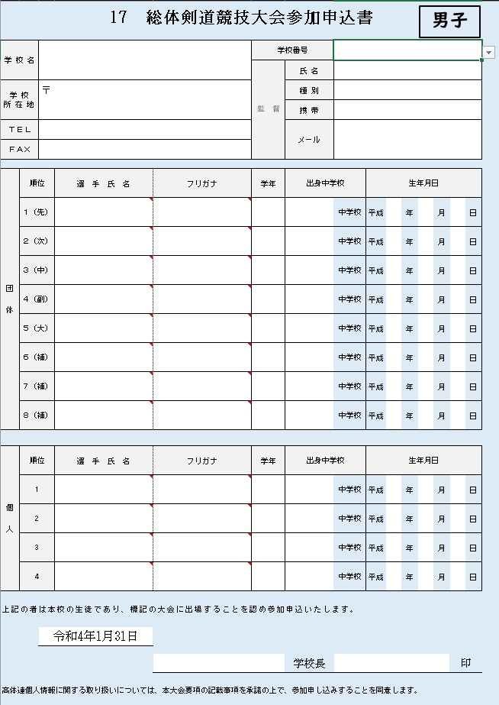
①
１．①に高体連の学校番号を入力してください。 ※自動的に学校名・学校所在地・TEL・FAXが自動で入力されます。
②
２．②の監督情報を入力してください。 ※種別欄は学校職員・外部指導者から選択してください。 ※メールアドレスは今年度の諸連絡用に使用しますので正確にお願い致します。

３．③選手氏名・学年・出身中学校・生年月日を入力してください。 ※選手氏名を入力されますと、自動的にフリガナが入力されます。フリガナを 確認していただき、間違っている場合は直接入力してください。 ※学年は数字のみの入力で結構です。

４．④日付は入力された日が自動で入力されます
５．⑤学校長名を入力してください。
③
※調査シートもお忘れなく、ご入力ください。

④
⑤

男子
男子
17 総体剣道競技大会参加申込書

学 校 名 |  |  |  |  | 学校番号
 |  |  |  |  | 監 督 | 氏 名
学 校 所 在 地 |  | 〒 |  |  |  | 種 別
 |  |  |  |  |  | 携 帯
ＴＥＬ |  |  |  |  |  | メール
ＦＡＸ

団 体 | 順位 |  | 選 手 氏 名 | フリガナ | 学年 | 出身中学校 |  | 生年月日
 | 1 |  |  |  |  |  | 中学校 | 平成 | 年 | 月 |  | 日
 | 2 |  |  |  |  |  | 中学校 | 平成 | 年 | 月 |  | 日
 | 3 |  |  |  |  |  | 中学校 | 平成 | 年 | 月 |  | 日
 | 4 |  |  |  |  |  | 中学校 | 平成 | 年 | 月 |  | 日
 | 5 |  |  |  |  |  | 中学校 | 平成 | 年 | 月 |  | 日
 | 6 |  |  |  |  |  | 中学校 | 平成 | 年 | 月 |  | 日
 | 7 |  |  |  |  |  | 中学校 | 平成 | 年 | 月 |  | 日
 | 8 |  |  |  |  |  | 中学校 | 平成 | 年 | 月 |  | 日

個 人 | 順位 |  | 選 手 氏 名 | フリガナ | 学年 | 出身中学校 |  | 生年月日
 | 1 |  |  |  |  |  | 中学校 | 平成 | 年 | 月 |  | 日
 | 2 |  |  |  |  |  | 中学校 | 平成 | 年 | 月 |  | 日
 | 3 |  |  |  |  |  | 中学校 | 平成 | 年 | 月 |  | 日
 | 4 |  |  |  |  |  | 中学校 | 平成 | 年 | 月 |  | 日

上記の者は本校の生徒であり、標記の大会に出場することを認め参加申込いたします。

 |  | 2025-04-17

 |  |  |  |  |  | 学校長 |  |  |  |  | 印

高体連個人情報に関する取り扱いについては、本大会要項の記載事項を承諾の上で、参加申し込みすることを同意します。

女子
女子
17 総体剣道競技大会参加申込書

学 校 名 |  |  |  |  | 学校番号
 |  |  |  |  | 監 督 | 氏 名
学 校 所 在 地 |  | 〒 |  |  |  | 種 別
 |  |  |  |  |  | 携 帯
ＴＥＬ |  |  |  |  |  | メール
ＦＡＸ

団 体 | 順位 |  | 選 手 氏 名 | フリガナ | 学年 | 出身中学校 |  | 生年月日
 | 1 |  |  |  |  |  | 中学校 | 平成 | 年 | 月 |  | 日
 | 2 |  |  |  |  |  | 中学校 | 平成 | 年 | 月 |  | 日
 | 3 |  |  |  |  |  | 中学校 | 平成 | 年 | 月 |  | 日
 | 4 |  |  |  |  |  | 中学校 | 平成 | 年 | 月 |  | 日
 | 5 |  |  |  |  |  | 中学校 | 平成 | 年 | 月 |  | 日
 | 6 |  |  |  |  |  | 中学校 | 平成 | 年 | 月 |  | 日
 | 7 |  |  |  |  |  | 中学校 | 平成 | 年 | 月 |  | 日
 | 8 |  |  |  |  |  | 中学校 | 平成 | 年 | 月 |  | 日

個 人 | 順位 |  | 選 手 氏 名 | フリガナ | 学年 | 出身中学校 |  | 生年月日
 | 1 |  |  |  |  |  | 中学校 | 平成 | 年 | 月 |  | 日
 | 2 |  |  |  |  |  | 中学校 | 平成 | 年 | 月 |  | 日
 | 3 |  |  |  |  |  | 中学校 | 平成 | 年 | 月 |  | 日
 | 4 |  |  |  |  |  | 中学校 | 平成 | 年 | 月 |  | 日

上記の者は本校の生徒であり、標記の大会に出場することを認め参加申込いたします。

 |  | 2025-04-17

 |  |  |  |  |  | 学校長 |  |  |  |  | 印

高体連個人情報に関する取り扱いについては、本大会要項の記載事項を承諾の上で、参加申し込みすることを同意します。

調査
調査
剣道部員 段級調査（無段 ・ １級 ・ 初段 ・ 弐段 ・ 参段）
 | １年生男子 |  |  |  |  | ２年生男子 |  |  |  |  | ３年生男子 |  |  |  |  | １年生女子 |  |  |  |  | ２年生女子 |  |  |  |  | ３年生女子 |  |  |  |  | 合計
段位 | 無 | 1 | 初 | 弐 | 参 | 無 | 1 | 初 | 弐 | 参 | 無 | 1 | 初 | 弐 | 参 | 無 | 1 | 初 | 弐 | 参 | 無 | 1 | 初 | 弐 | 参 | 無 | 1 | 初 | 弐 | 参 | 無 | 1 | 初 | 弐 | 参
人数 |  |  |  |  |  |  |  |  |  |  |  |  |  |  |  |  |  |  |  |  |  |  |  |  |  |  |  |  |  |  | 0 | 0 | 0 | 0 | 0

部活動指導者調査
No | 氏名 |  |  |  |  |  |  | ※１ |  | 部との関係 |  |  |  |  | 性別 |  |  | 称号 |  |  |  | 段位 |  |  | 年齢 |  |  | ※２ |  | 全剣連社会体育指導員 資格取得者
1
2
3
4
5

※１ 部との関係の項目について
（下記のいずれかを入力下さい。ほとんどの先生が顧問になると思います。）
◆顧 問…学校の教職員（専任）で部の指導者
◆教 員…顧問ではない先生。授業で剣道を指導しているが、部活動は、学校の事情で剣道部以外を担当している。剣道を専門とする先生。
◆師 範…学校の依頼により、部の指導をしている先生。
◆コーチ…学校の依頼により、部の指導をしている先生及び先輩。
◆その他…上記の内容に当てはまらないが、部の指導をしている先生及び先輩。

※２ 全剣連社会体育指導員資格取得者の項目について
（財）全日本剣道連盟が主催する社会体育指導員講習を受講し、資格を取得しているか、していないか。

